Abb. F1-3A
Zurück zum Inhalt
Abb. F1-3A: Grundständige Studiengänge* am 31.01.2014 nach Art der Zulassungsbeschränkung und Ländern (in %)
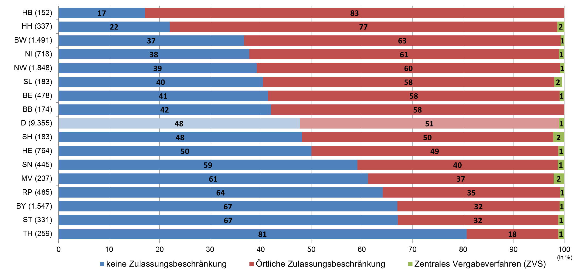

* Ohne Studiengänge, in die keine Studienanfängerinnen und ‑anfänger aufgenommen werden. Ausgewiesen ist der Anteil der Studiengänge des jeweiligen Typs, nicht die Verteilung der Studierenden auf die Studiengänge.
Quelle: Hochschulrektorenkonferenz, Hochschulkompass | (--> Tab. F1-9web)

